상품제안서
(H) 헤리티지 올인원 접이식 보온 보냉가방 | 상품코드: F26725

 |  |  |  |  |  |  | 02-412-0044 | www.easy1.co.kr
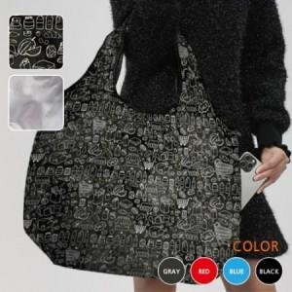

【상세/제작정보】 | 인쇄, 포장, 스티커 비용 별도 문의.

【인쇄/포장옵션】 | / 포장불가능

【공급단가】 | 수량 | 100~ | 300~ | 500~ | 1,000~ | 3,000~
*VAT별도 | 단가 | 4,370원 | 4,300원 | 4,200원 | 4,090원 | 4,020원

【상품 URL】 | https://dev.easy1.co.kr:443/src/goods_detail.php?gdno=26725

